3LDK_2_position
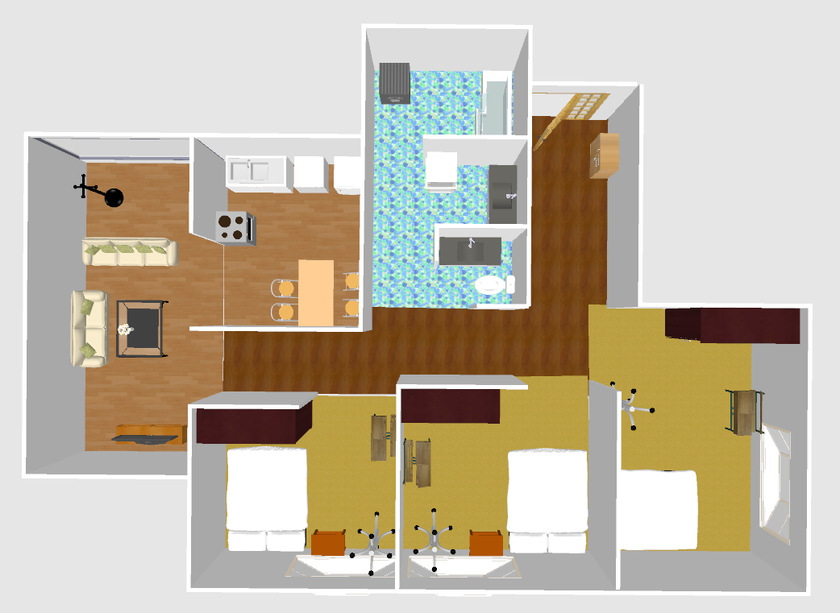
index | theta | x | y | sin | cos
0 | -157.02 | 1.82 | 2.4 | 0.3904097879 | 0.9206411883
1 | -178.83 | 2.3 | 2.48 | 0.0204189331 | 0.9997915119
2 | -166.24 | 2.63 | 2.43 | 0.2378554199 | 0.971300571
3 | -161.68 | 2.99 | 2.36 | 0.3143238488 | 0.9493158158
4 | -98.6 | 3.7 | 2.29 | 0.988756381 | 0.1495353434
5 | 70.73 | 3.46 | 3.01 | -0.9439738791 | -0.3300201744
6 | 80.54 | 3.61 | 3.33 | -0.9864005861 | -0.1643590085
7 | 94.93 | 3.52 | 3.74 | -0.9963004354 | 0.0859385966
8 | 95.01 | 3.29 | 3.33 | -0.9961794714 | 0.0873296102
9 | 118.5 | 3.09 | 3.34 | -0.8788171127 | 0.4771587603
10 | 125.94 | 3.04 | 3.07 | -0.8096320779 | 0.5869377295
11 | 143.11 | 2.79 | 3.03 | -0.6002806449 | 0.7997894394
12 | 127.71 | 2.86 | 3.33 | -0.7911167893 | 0.6116651254
13 | 141.43 | 2.53 | 3.19 | -0.623470308 | 0.7818470279
14 | 176.36 | 3.1 | 3.02 | -0.0634872583 | 0.9979826492
15 | -160.39 | 3.12 | 0.86 | 0.3356159847 | 0.9419988911
16 | -167.3 | 3.39 | 0.89 | 0.2198462044 | 0.9755345439
17 | -157.58 | 3.65 | 0.87 | 0.3813930806 | 0.9244129586
18 | -140.37 | 3.85 | 0.89 | 0.6378273421 | 0.7701793828
19 | -55.56 | 4.17 | 0.86 | 0.8247188759 | -0.5655429036
20 | -50.36 | 4.35 | 0.81 | 0.7700680491 | -0.6379617541
21 | -42.21 | 4.5 | 0.85 | 0.6718498739 | -0.7406873476
22 | -35.8 | 4.42 | 1 | 0.584957675 | -0.811063819
23 | -63.13 | 4.63 | 0.55 | 0.8920343016 | -0.4519677032
24 | -77.98 | 4.61 | 0.28 | 0.9780749663 | -0.2082531161
25 | -65.16 | 4.2 | 0.44 | 0.9074844245 | -0.4200857284
26 | -78.89 | 4.1 | 0.28 | 0.9812590476 | -0.1926932315
27 | -105.14 | 3.86 | 0.28 | 0.9652905292 | 0.2611784722
28 | -107.41 | 3.86 | 0.54 | 0.9541881215 | 0.2992073341
29 | -119.89 | 3.6 | 0.45 | 0.8669837383 | 0.4983364301
30 | -58.86 | 2.81 | 0.94 | 0.8559062677 | -0.5171309901
31 | -34.74 | 2.77 | 1.08 | 0.5698533495 | -0.8217464086
32 | -91.2 | 2.3 | 0.79 | 0.9997806835 | 0.0209424199
33 | -88.32 | 2.29 | 0.66 | 0.9995701547 | -0.0293173301
34 | -96.32 | 2.07 | 0.22 | 0.9939225904 | 0.1100812622
35 | -107.53 | 3.01 | 0.4 | 0.9535593708 | 0.3012051233
36 | -104.03 | 1.87 | 0.69 | 0.9701689233 | 0.2424299081
37 | -112.05 | 1.79 | 0.58 | 0.9268565956 | 0.3754155712
38 | -128.07 | 1.63 | 0.51 | 0.7872579933 | 0.6166237524
39 | -136.06 | 1.64 | 0.86 | 0.6939046988 | 0.7200668503
40 | -146.95 | 1.66 | 1.09 | 0.5453707057 | 0.8381949614
41 | -104.13 | 2.04 | 0.93 | 0.9697443258 | 0.2441228022
42 | -129.9 | 1.81 | 0.69 | 0.7671651518 | 0.6414496316
43 | -100.05 | 1.97 | 0.78 | 0.9846558414 | 0.1745075183
44 | -90.89 | 2.12 | 0.84 | 0.9998793587 | 0.0155328057
45 | -66.59 | 0.68 | 0.71 | 0.9176852963 | -0.397308063
46 | -70.49 | 0.65 | 0.89 | 0.9425832164 | -0.3339713761
47 | -75.04 | 0.65 | 0.9 | 0.9661062807 | -0.2581446386
48 | -72.71 | 0.64 | 0.45 | 0.9548126867 | -0.2972082324
49 | -81.71 | 0.47 | 0.58 | 0.9895509689 | -0.144183494
50 | -82.18 | 0.52 | 0.75 | 0.9907004064 | -0.1360614004
51 | -86.08 | 0.44 | 0.85 | 0.9976604762 | -0.068363544
52 | -88.37 | 0.37 | 0.75 | 0.9995953583 | -0.0284450295
53 | -84.83 | 0.37 | 0.66 | 0.9959317172 | -0.0901111239
54 | -81.93 | 0.45 | 0.5 | 0.9900972977 | -0.1403828375
55 | -96.08 | 0.09 | 0.44 | 0.9943749767 | 0.1059169754
56 | -97.79 | 0.1 | 0.71 | 0.9907715122 | 0.1355426522
57 | -104.66 | 0.18 | 0.87 | 0.9674446735 | 0.2530826025
58 | -92.05 | 0.25 | 0.86 | 0.9993599909 | 0.0357716163
59 | -81.15 | 0.36 | 0.53 | 0.9880944998 | -0.1538481699
60 | 20.05 | 0.92 | -1.39 | -0.3428400495 | -0.9393937941
61 | 12.12 | 0.9 | -1.72 | -0.2099598609 | -0.9777100065
62 | -8.96 | 1.01 | -1.92 | 0.1557448904 | -0.9877973118
63 | 21.5 | 1.03 | -2.24 | -0.3665012267 | -0.930417568
64 | -55.7 | 1 | -2.58 | 0.8260982945 | -0.5635260489
65 | -43.42 | 0.79 | -2.69 | 0.6873410913 | -0.7263347879
66 | -49.11 | 0.81 | -2.96 | 0.7559677315 | -0.6546088824
67 | -50.17 | 0.71 | -3 | 0.7679482576 | -0.640511884
68 | -32.79 | 0.66 | -3.15 | 0.5415614955 | -0.8406611366
69 | -84.82 | 0.37 | -3.2 | 0.9959159747 | -0.0902849454
70 | -84.12 | 0.16 | -3.17 | 0.9947386379 | -0.1024453137
71 | -90.28 | 0.1 | -3.37 | 0.999988059 | 0.0048869025
72 | -90.13 | 0.01 | -3.41 | 0.999997426 | 0.0022689261
73 | -106.57 | -0.22 | -3.23 | 0.9584720292 | 0.2851865517
74 | -97.37 | -0.11 | -3.41 | 0.9917384637 | 0.1282763411
75 | 83.83 | 1.49 | -3 | -0.994207376 | -0.1074788047
76 | -132.38 | 1.71 | -3.14 | 0.7386906716 | 0.674044577
77 | 62.63 | 1.99 | -2.99 | -0.8880562235 | -0.4597348627
78 | 75.45 | 2.04 | -2.64 | -0.967928774 | -0.2512247768
79 | 94.23 | 2.03 | -2.47 | -0.9972759931 | 0.0737603797
80 | 110.87 | 2.02 | -2.31 | -0.9343911338 | 0.3562488021
81 | 97.22 | 1.71 | -2.42 | -0.9920708913 | 0.1256795393
82 | 100.75 | 1.5 | -2.77 | -0.9824503977 | 0.186524036
83 | -138.87 | 1.56 | -3.08 | 0.6577697205 | 0.7532190881
84 | -122.22 | 1.91 | -2.52 | 0.8460071057 | 0.5331716207
85 | 93.96 | 1.92 | -2.04 | -0.9976125064 | 0.0690600257
86 | -177.84 | 1.6 | -1.97 | 0.0376901827 | 0.9992894726
87 | 92.25 | 1.51 | -2.31 | -0.9992290362 | 0.0392598158
88 | 165.09 | 1.51 | -2.6 | -0.2573014537 | 0.9663311865
89 | 56.31 | 1.72 | -3.07 | -0.8320509481 | -0.5546992156
90 | -17.26 | 0.37 | -6.75 | 0.2967082529 | -0.9549681736
91 | 176.08 | 0.24 | -6.23 | -0.068363544 | 0.9976604762
92 | 165.75 | 0.13 | -6.04 | -0.246153293 | 0.9692309097
93 | 119.34 | 0.26 | -5.93 | -0.8717274065 | 0.4899911516
94 | 48.95 | 0.46 | -5.39 | -0.7541367734 | -0.6567173875
95 | 94.92 | 0.09 | -5.31 | -0.9963154194 | 0.085764708
96 | -1.68 | -0.36 | -5.32 | 0.0293173301 | -0.9995701547
97 | 134.3 | -0.84 | -5.3 | -0.7156927337 | 0.6984152854
98 | 6.67 | -1.24 | -5.33 | -0.1161506982 | -0.993231602
99 | 95.68 | -1.63 | -5.58 | -0.9950901785 | 0.0989724038
100 | 104.34 | -1.46 | -5.91 | -0.9688430574 | 0.2476754531
101 | 132.48 | -1.62 | -6.31 | -0.7375131174 | 0.6753328081
102 | -61.64 | -1.73 | -6.6 | 0.8799804068 | -0.4750099827
103 | 128.34 | -2.25 | -6.43 | -0.7843434919 | 0.620326758
104 | -6.17 | -1.79 | -5.42 | 0.1074788047 | -0.994207376
105 | -41.41 | -2.76 | -3.95 | 0.6614427743 | -0.7499956375
106 | -23.57 | -2.84 | -3.23 | 0.3998691713 | -0.9165722262
107 | -7.43 | -2.85 | -2.49 | 0.1293148167 | -0.9916035892
108 | 0.75 | -3.31 | -2.46 | -0.0130895956 | -0.9999143276
109 | 23.81 | -3.55 | -2.36 | -0.4037049808 | -0.914889222
110 | 27.97 | -3.78 | -2.17 | -0.4690091882 | -0.8831932866
111 | 54.57 | -4.29 | -1.97 | -0.8148243731 | -0.5797078928
112 | 54.59 | -4.29 | -1.77 | -0.8150266797 | -0.5794234302
113 | 43.68 | -3.99 | -1.72 | -0.6906300058 | -0.7232082653
114 | 29.37 | -3.71 | -2.05 | -0.4904475199 | -0.8714707283
115 | 12.82 | -3.61 | -2.14 | -0.2218888755 | -0.9750719599
116 | 3.14 | -3.36 | -2.19 | -0.0547759099 | -0.9984986729
117 | 3.79 | -2.98 | -2.2 | -0.0660997502 | -0.9978130201
118 | 4.98 | -2.9 | -1.95 | -0.0868079999 | -0.9962250605
119 | 37.88 | -3.6 | -1.9 | -0.6140097204 | -0.7892984627
120 | -131.01 | -4.36 | 0.37 | 0.7545950648 | 0.6561907407
121 | -108.18 | -3.78 | 0.47 | 0.9500810191 | 0.3120032967
122 | -75.58 | -3.29 | 0.51 | 0.968496293 | -0.2490279713
123 | -85.34 | -2.88 | 0.72 | 0.9966943478 | -0.0812427046
124 | -52.67 | -2.67 | 1.26 | 0.795156077 | -0.6064048261
125 | -84.57 | -3.12 | 0.76 | 0.9955125531 | -0.0946295754
126 | -95.92 | -3.46 | 0.71 | 0.9946668752 | 0.1031397473
127 | -104.31 | -3.86 | 0.73 | 0.9689726072 | 0.2471681341
128 | -122.53 | -4.16 | 0.8 | 0.8431100008 | 0.5377411334
129 | -140.2 | -4.41 | 0.96 | 0.6401096995 | 0.7682835236
130 | -146.48 | -4.54 | 1.27 | 0.5522280327 | 0.8336931089
131 | -75.47 | -2.79 | 1.37 | 0.968016409 | -0.2508868906
132 | -65.12 | -2.76 | 1.64 | 0.9071909283 | -0.4207191696
133 | -47.88 | -2.76 | 2.11 | 0.7417417727 | -0.6706855765
134 | -46.08 | -2.72 | 2.58 | 0.7203090249 | -0.6936533058
135 | -40.38 | -2.69 | 4.32 | 0.6478540346 | -0.7617644977
136 | -29.12 | -2.94 | 4.48 | 0.4866403548 | -0.8736024067
137 | -39.5 | -2.73 | 4.66 | 0.6360782203 | -0.7716245834
138 | -35.98 | -2.97 | 4.49 | 0.5875028163 | -0.8092221208
139 | -25.48 | -3.07 | 5.06 | 0.4301960089 | -0.9027355061
140 | -0.1 | -3.23 | 5.53 | 0.0017453284 | -0.9999984769
141 | 12.13 | -3.82 | 5.91 | -0.2101305003 | -0.9776733467
142 | 19.72 | -4.35 | 5.87 | -0.3374238731 | -0.941352819
143 | 34.73 | -4.68 | 5.8 | -0.569709919 | -0.8218458543
144 | -11.24 | -2.63 | 5.71 | 0.1949191397 | -0.9808193151
145 | -25.38 | -2.34 | 5.52 | 0.4286197838 | -0.9034849644
146 | -49.83 | -2.38 | 4.79 | 0.7641338848 | -0.6450576766
147 | -56.58 | -2.33 | 4.41 | 0.8346556584 | -0.5507721234
148 | -61.09 | -1.8 | 4.42 | 0.875380165 | -0.4834351733
149 | -34.46 | -2.32 | 5.35 | 0.5658307503 | -0.8245214139

